Minimización de carteras
Cartera formada por tres activos

Rendimientos esperados |  |  |  | Desviaciones típicas |  |  | Coeficientes de Correlación
μ1 | μ2 | μ3 |  | σ1 | σ2 | σ3 | ρ12 | ρ13 | ρ23
0.1 | 0.2 | 0.3 |  | 0.5 | 0.2 | 0.15 | ρ21 | ρ13 | ρ32
 |  |  |  |  |  |  | 0.05 | -0.1 | 0.05

Matriz de varianza - covarianza
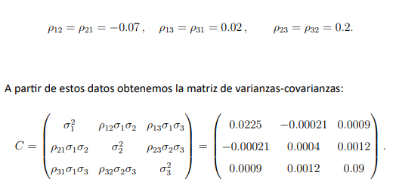
 | 0.25 | 0.005 | -0.0075
C | 0.005 | 0.04 | 0.0015
 | -0.0075 | 0.0015 | 0.0225

 | 4.0528186897 | -0.55865921788 | 1.3881835111
C^-1 | -0.55865921788 | 25.139664804 | -1.8621973929
 | 1.3881835111 | -1.8621973929 | 45.031318774

 |  |  |  |  |  | 1
I | 1 | 1 | 1 |  | IT | 1
 |  |  |  |  |  | 1

Vector de pesos de la cartera

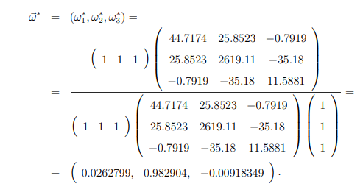
I*C^-1 | 4.8823429829 | 22.718808194 | 44.557304893

I*C^-1*IT | 72.158456069

 | 0.067661411411
ω | 0.3148460961 |  | 0.067661411411 | 0.3148460961 | 0.61749249249
 | 0.61749249249

μ* | 25.4983% |  | Elretornoesperadoesdel

ω*C | 0.01385838964 | 0.01385838964 | 0.01385838964

σ* | 1.3858% |  | El RIESGO MINIMO DE LA CARTERA ES

